Hoja1
• Cuentas por Cobrar

- Detalle en Excel del saldo total de deudas de clientes

NOMBRE | No. FACTURA | FECHA | TOTAL
Plastex | 114 | 2022-02-21 | $ 280.00
MAXIPAPER | 113 | 2022-02-21 | $ 150.00
HOLTRANS | 458 | 2021-11-04 | $ 1,900.00
HOLTRANS | 8 | 2021-11-17 | $ 230.00
LIFTIT | 112 | 2022-02-21 | $ 1,700.00
LIFITIT | 111 | 2022-02-21 | $ 150.00
LIFTIT | 110 | 2022-02-21 | $ 135.00
TRANSLOGAL | 109 | 2022-02-21 | $ 300.00
NESTLE | 27 | 2021-12-14 | $ 550.00
NESTLE | 34 | 2021-12-20 | $ 1,100.00
NESTLE | 41 | 2021-12-28 | $ 1,100.00
NESTLE | 115 | 2021-02-22 | $ 550.00
TRANSLOGAL | 108 | 2022-02-19 | $ 1,260.00
INPAECSA | 105 | 2022-02-17 | $ 3,688.00
NESTLE | 104 | 2022-02-17 | $ 825.00
HOLTRANS | 103 | 2022-02-16 | $ 400.00
LIFTIT | 101 | 2022-02-15 | $ 1,840.00
TOTAL |  |  | $ 16,158.00

• Cuentas por Pagar

- Detalle en Excel del saldo total de deudas con proveedores tanto de mercadería como de gastos y servicios.

DEUDAS | TOTAL |  | TOTAL DE GASTOS
PROVEDORES | 2000 |  | 1.044
SECRETARIA | 150
MOTO | 108 |  | SERVICIO TERRENO
TOTAL | 2258 |  | 700

Detalle en Excel del saldo individual de deudas con tarjetas de crédito.
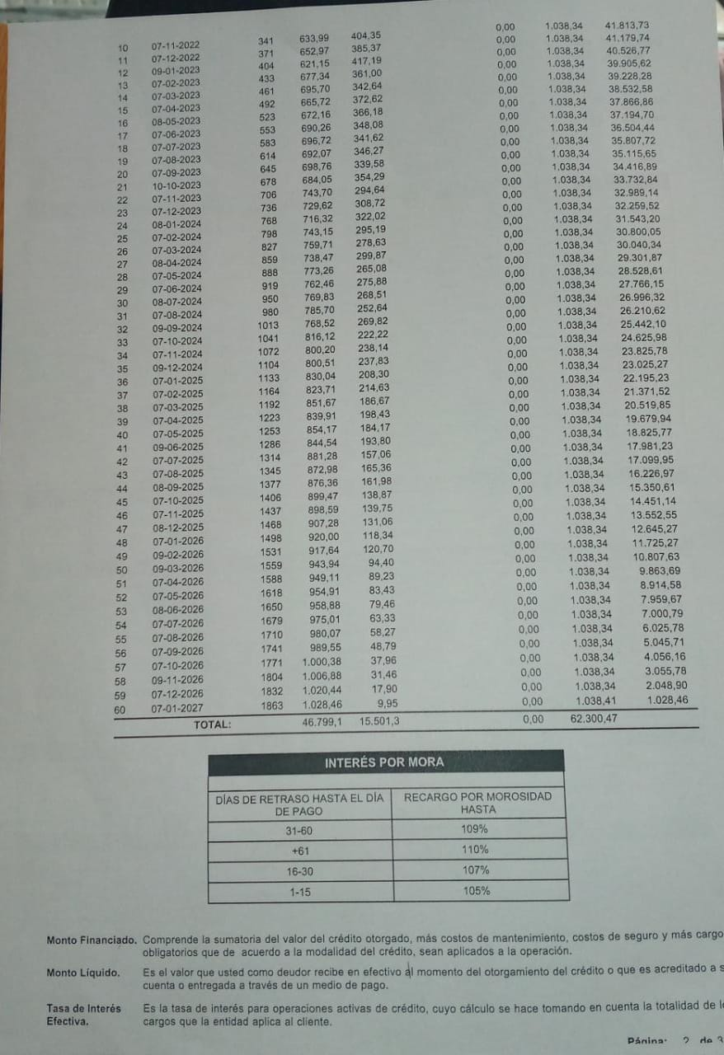

Detalle en Excel del saldo total de cuentas por pagar a empleados.

TOTAL POR PAGAR
200

Saldo en bancos e inversiones en pólizas de:

Copia de corte o estados de cuenta de todas las entidades bancarias que maneje

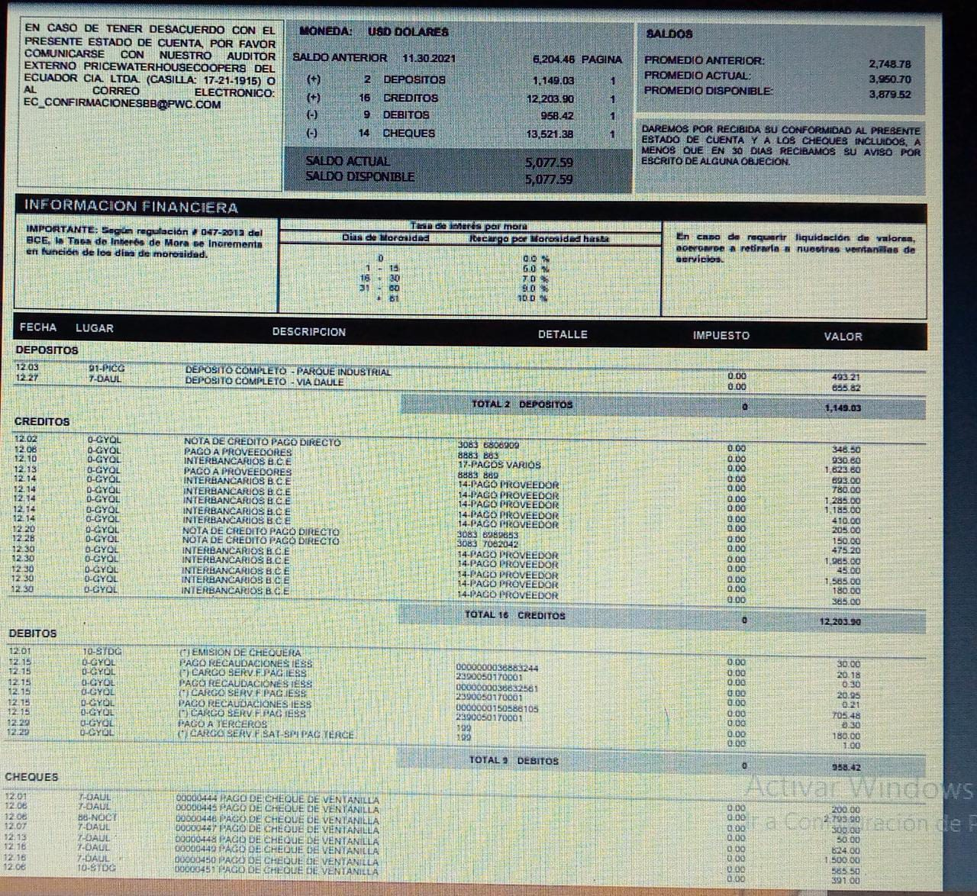

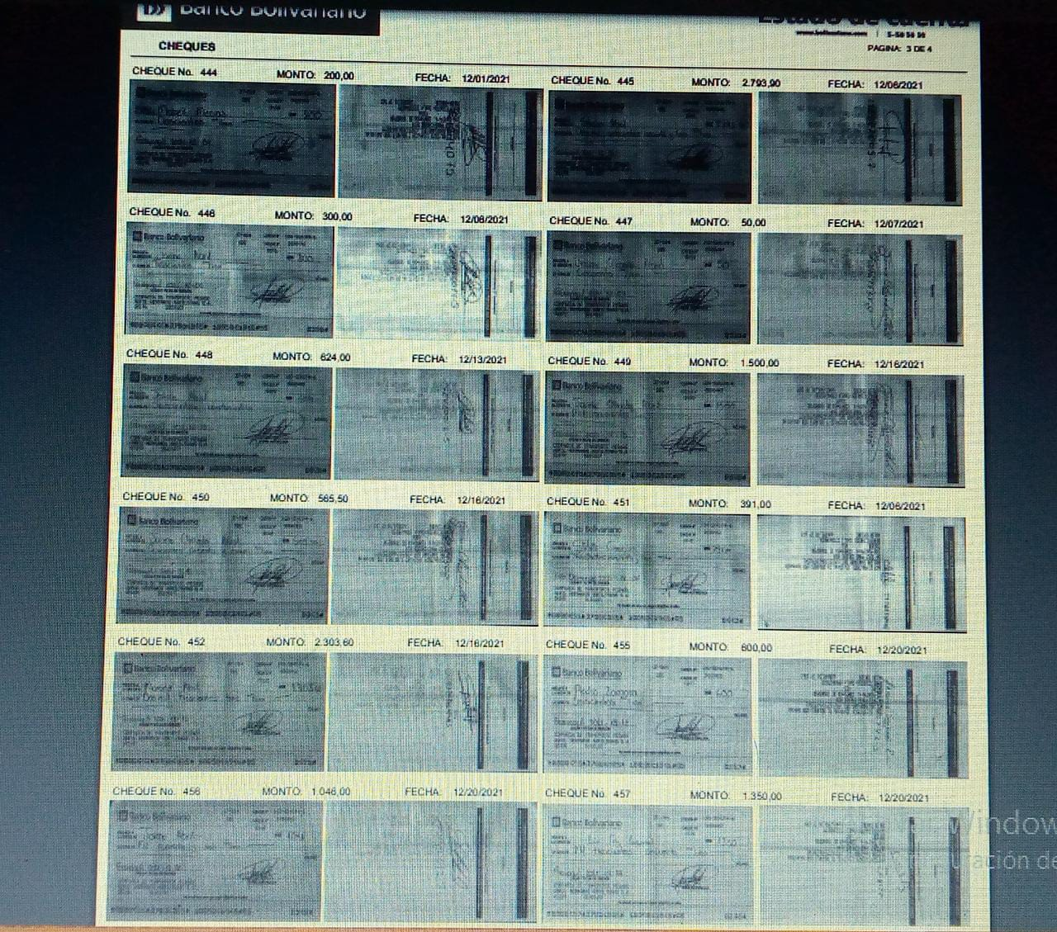

 |  | 2022
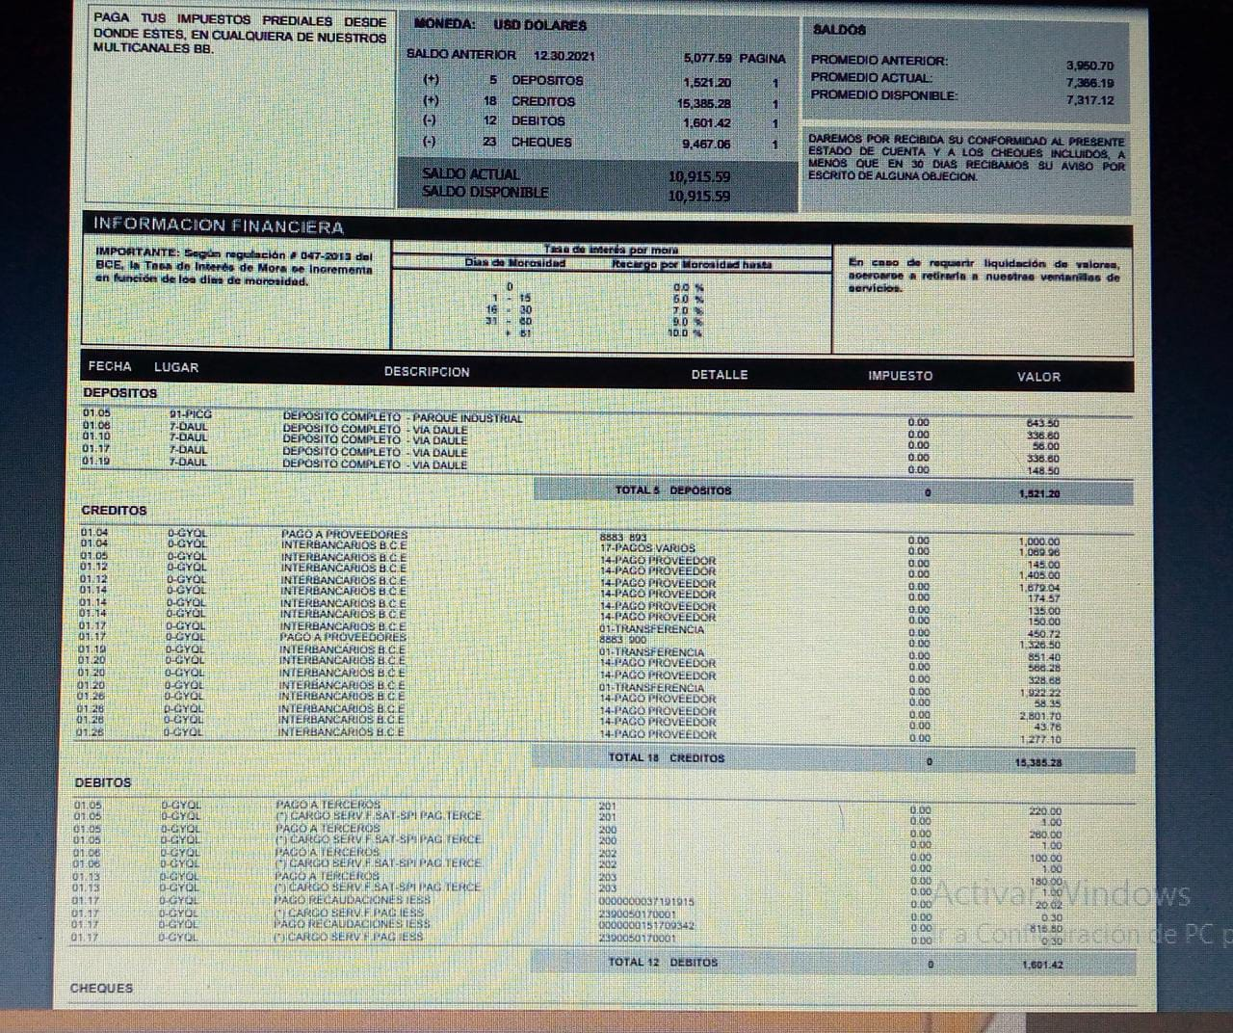

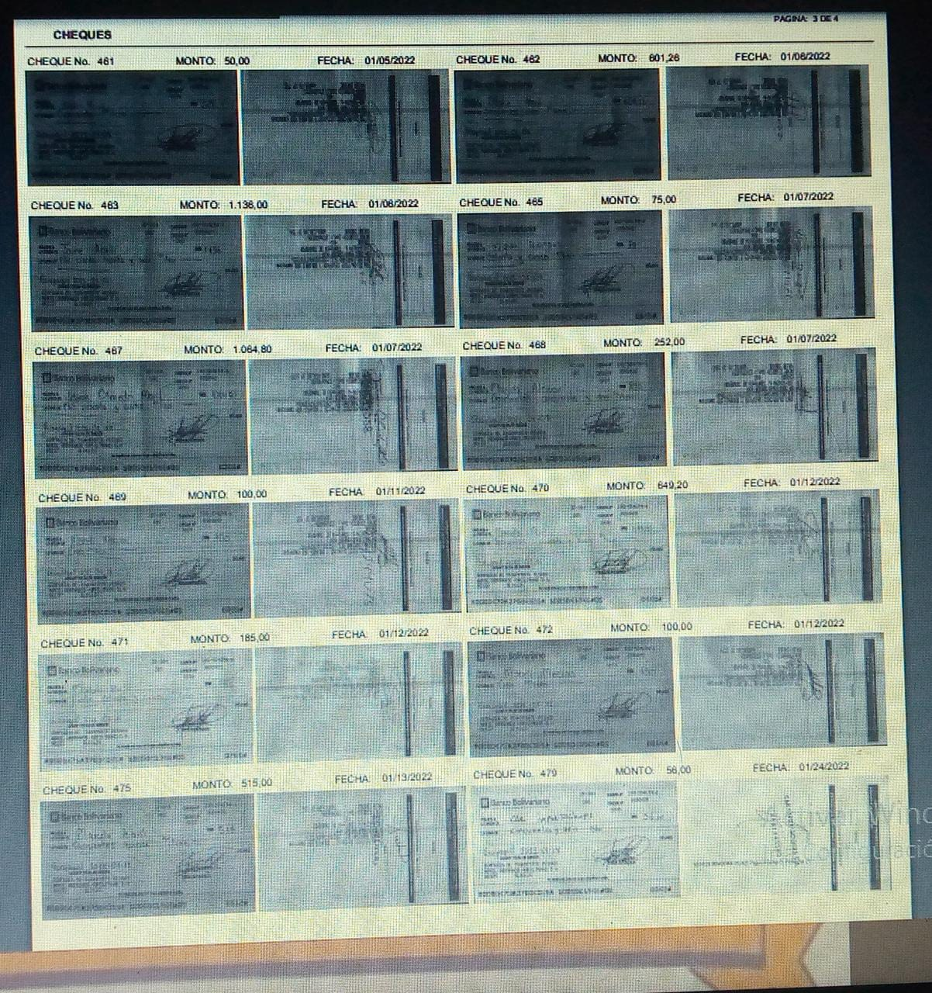

Para actualización de activos por compras o ventas adjuntar también

Copia de matrículas de vehículos.

